Arkusz1
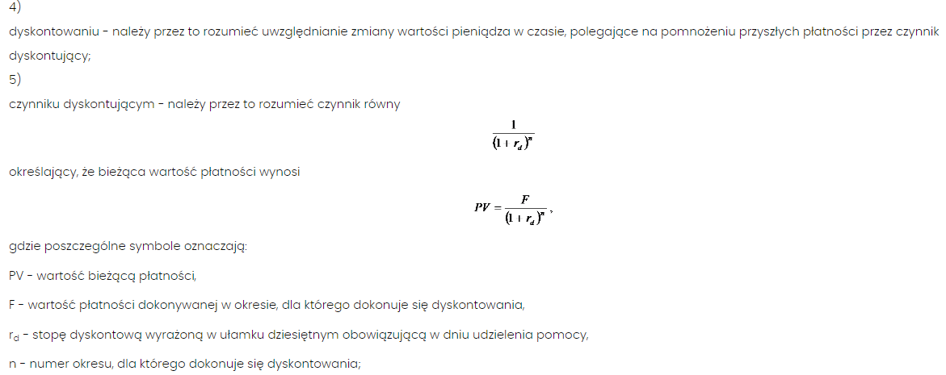
 | 2023-07-01 | Dzień podpisania umowy |  |  |  | Rozporządzenie Rady Ministrów z dnia 11 sierpnia 2004 r. w sprawie szczegółowego sposobu obliczania wartości pomocy publicznej udzielanej w różnych formach
D (środki dla OI) | 100,000.00 | wysokość środków przekazanych OI
stopa bazowa | 8% | rb
stopa dyskontowa | 9% | rd |  | 0.00024657534247 | rd-dzienna
liczba lat realizacji | 2 | n
czynnik dyskontowy | 0.84167999327

Dzień udzielenia pomocy dla MŚP | pomoc - kwota brutto | liczba dni | pomoc po zdyskontowaniu
2023-08-10 | 10,000.00 | 40 | 9,901.87
2023-08-12 | 12,680.00 | 42 | 12,549.38
2023-12-30 | 34,655.00 | 182 | 33,134.36
2024-01-02 | 2,300.00 | 185 | 2,197.45
2024-01-15 | 1,500.00 | 198 | 1,428.53
2024-04-12 | 3,000.00 | 286 | 2,795.75
2024-04-13 | 3,000.00 | 287 | 2,795.06
2024-04-14 | 3,000.00 | 288 | 2,794.37
2024-05-20 | 4,500.00 | 324 | 4,154.52
2024-06-20 | 1,280.00 | 355 | 1,172.73
2024-10-10 | 560.00 | 467 | 499.10
2024-11-03 | 310.00 | 491 | 274.66
2025-01-21 | 21,000.00 | 570 | 18,246.84 |  | D | 100,000.00
2025-02-14 | 17,000.00 | 594 | 14,684.11
2025-05-07 | 2,000.00 | 676 | 1,692.97 |  | st. bazowa | rb | 7% | 7% | 7% | 8% | 8% | 8% | 9% | 9% | 9%
2025-06-16 | 300.00 | 716 | 251.45 |  | st. dyskontowa | rd | 8% | 8% | 8% | 9% | 9% | 9% | 10% | 10% | 10%
2025-06-17 | 250.00 | 717 | 209.49 |  | liczba lat realizacji | n | 2 | 3 | 5 | 2 | 3 | 5 | 2 | 3 | 5
2025-06-18 | 250.00 | 718 | 209.44 |  | czynnik dyskontowy |  | 0.8573388203 | 0.79383224102 | 0.68058319703 | 0.84167999327 | 0.77218348006 | 0.6499313863 | 0.82644628099 | 0.7513148009 | 0.62092132306
2025-06-19 | 260.00 | 719 | 217.76 |  | kwota pomocy brutto |  | 116,640.00 | 125,971.20 | 146,932.81 | 118,810.00 | 129,502.90 | 153,862.40 | 121,000.00 | 133,100.00 | 161,051.00
2025-06-20 | 1,000.00 | 720 | 837.35
 | 118,845.00 |  | 110,047.19

